Sheet
Оборудование: COS 2012BL (E2213.079.00)
Схема:новая схема
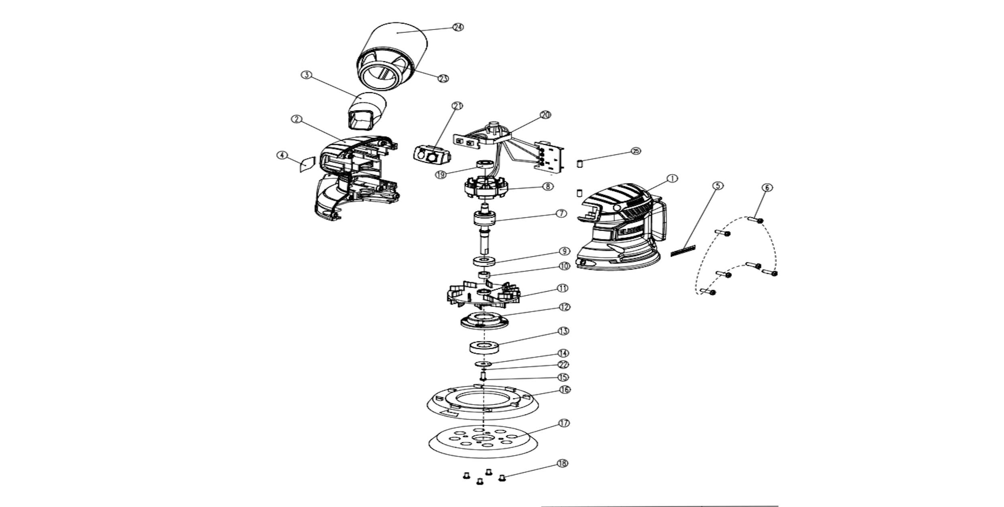
№ | Код ЛИТ | Полное описание | Название EN | Кол-во
1 | 1811.024800 | Левая половина корпуса | Left Housing Hard Plastic | 0
2 | 1811.024810 | Правая половина корпуса | Right Housing Hard Plastic | 0
3 | 1811.024820 | Патрубок | Dust Collection Port | 0
4 | 1811.024830 | Наклейка | Parameter Label 53×39.5 | 0
5 | 1811.024840 | Наклейка | HD Professional Label 36.4×5.2 | 0
6 | 1811.024850 | Саморез | Cross Recessed Pan Head Screw ST4.2x16mm | 0
7 | 1811.024860 | Ротор | Brushless Rotor | 0
8 | 1811.024870 | Статор | Brushless Stator | 0
9 | 5001.004601 | Подшипник | Deep Groove Ball Bearing, 629RS | 0
10 | 1811.024890 | Круглая шайба Φ12.5*Φ8*6.2 | Round WasherΦ12.5*Φ8*6.2 | 0
11 | 1811.024900 | Крыльчатка | Zinc Alloy Fan Blade Outer Diameter × Height：φ81.3×24 Blade：10 pieces on each side | 0
12 | 1811.024910 | Корпус подшипника | Bearing Housing | 0
13 | 5001.002900 | Подшипник 6002 RZ 15х32х9 | Deep Groove Ball Bearing, 6002-RS | 0
14 | 1811.024930 | Прокладка | Shim, OD18xID4.5x1.2mm Black Oxide Finish | 0
15 | 1811.024940 | Винт | Torx Pan Head Screw, M4x13mm | 0
16 | 1811.024950 | Демфируещее кольцо | Damping Ring Outer Diameter × Height：φ126×15 | 0
17 | 1811.024960 | Шлифовальный диск | Sanding Disc Outer Diameter × Height：φ122.5×11.5 | 0
18 | 1811.024970 | Винт | Torx Socket Head Cap Screw, M5x6mm | 0
19 | 5001.002100 | Подшипник 607RS, 7х19х6 | Deep Groove Ball Bearing,607RS | 0
20 | 1811.024990 | Контроллер в сборе с коннектором | Controller Pin Assembly | 0
21 | 1811.025000 | Резиновый кожух выключателя | Rubber Switch Boot | 0
22 | 1811.025010 | Гровер | Circlipφ4 | 0
23 | 1811.025020 | Кронштейн для мешка | Dust Bag Bracket | 0
24 | 1811.025030 | Мешок для сбора пыли | Dust Bag | 0
25 | 1811.025040 | Резиновый штифт | Rubber Post:Ø5x10mm | 0

